Aggregate Functions
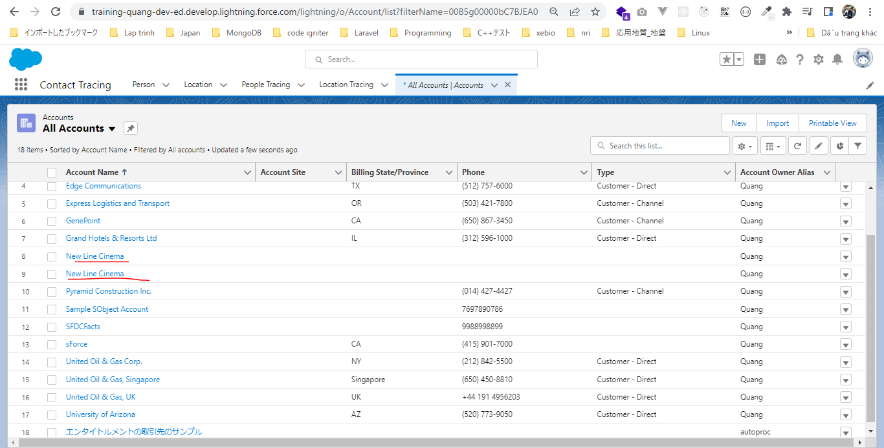
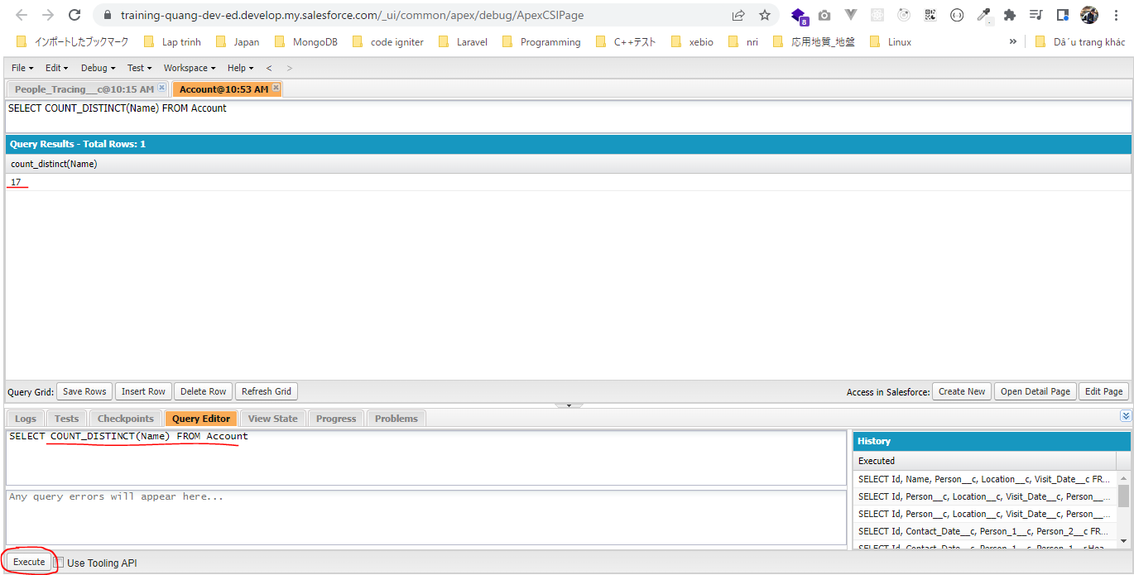
構成
 | salesforce
 |  | 2.Apex-Fundamentals
 |  | 3.Control-Flow-Statements
 |  | 4.Apex-Classes-and-Methods
 |  | 5.Apex-Testing
 |  | 6.Salesforce-Object-Query-Language
 |  | 7.SObject-and-DML
 |  | 8.Exception-Handling
 |  | 9.VS Code-Setup
 |  | 10.Governors-Limits-and-Code-Bulkification
 |  | 11.Advanced-SOQL |  |  | → | new
 |  |  | 1.soql-aggregate-functions |  | → | new
 |  |  |  | queries.txt | → | new
 |  | Boss-Level-Challenge

salesforce\11.Advanced-SOQL\1.soql-aggregate-functions\queries.txt
 | // get count of account
 | SELECT COUNT() FROM Account

 | // get count of ids in Account
 | SELECT COUNT(Id) FROM Account

 | // get count of distinct names in Account
 | SELECT COUNT_DISTINCT(Name) FROM Account

 | // multiple functions
 | SELECT COUNT_DISTINCT(Name), COUNT(Id) FROM Account

 | // Sum of amount in Opportunity
 | SELECT SUM(Amount) FROM Opportunity

 | // Max of amount in Opportunity
 | SELECT MAX(Amount) FROM Opportunity

 | // Min of amount in Opportunity
 | SELECT MIN(Amount) FROM Opportunity

 | // Avg of amount in Opportunity
 | SELECT AVG(Amount) FROM Opportunity

 | // Multiple functions
 | SELECT SUM(Amount), MAX(Amount), MIN(Amount), AVG(Amount) FROM Opportunity

①get count of account
SELECT COUNT() FROM Account
 | Chỉ tra về kết quả là 18 rows, và không có bất cứ column nào trong field result
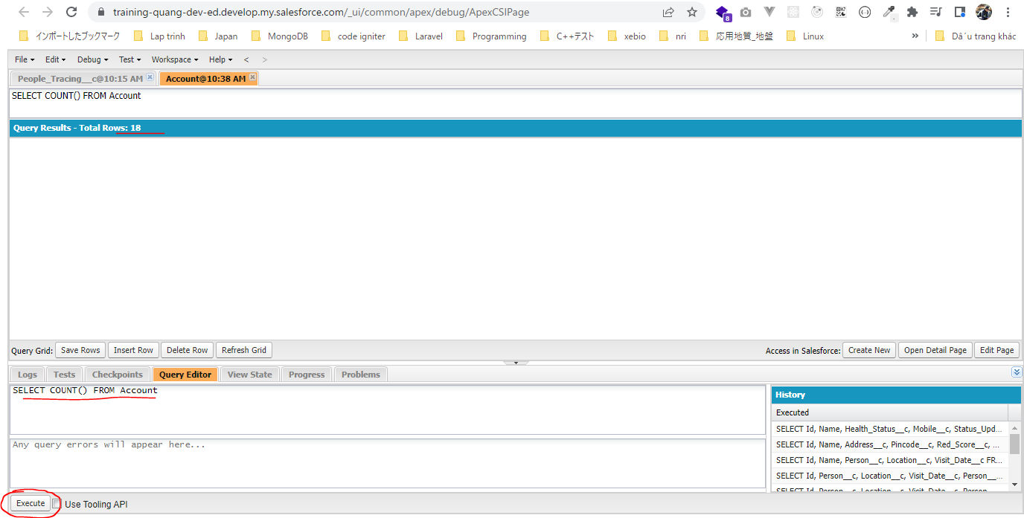

②get count of ids in Account
SELECT COUNT(Id) FROM Account
 | Kết quả có row trả về cùng số lượng row
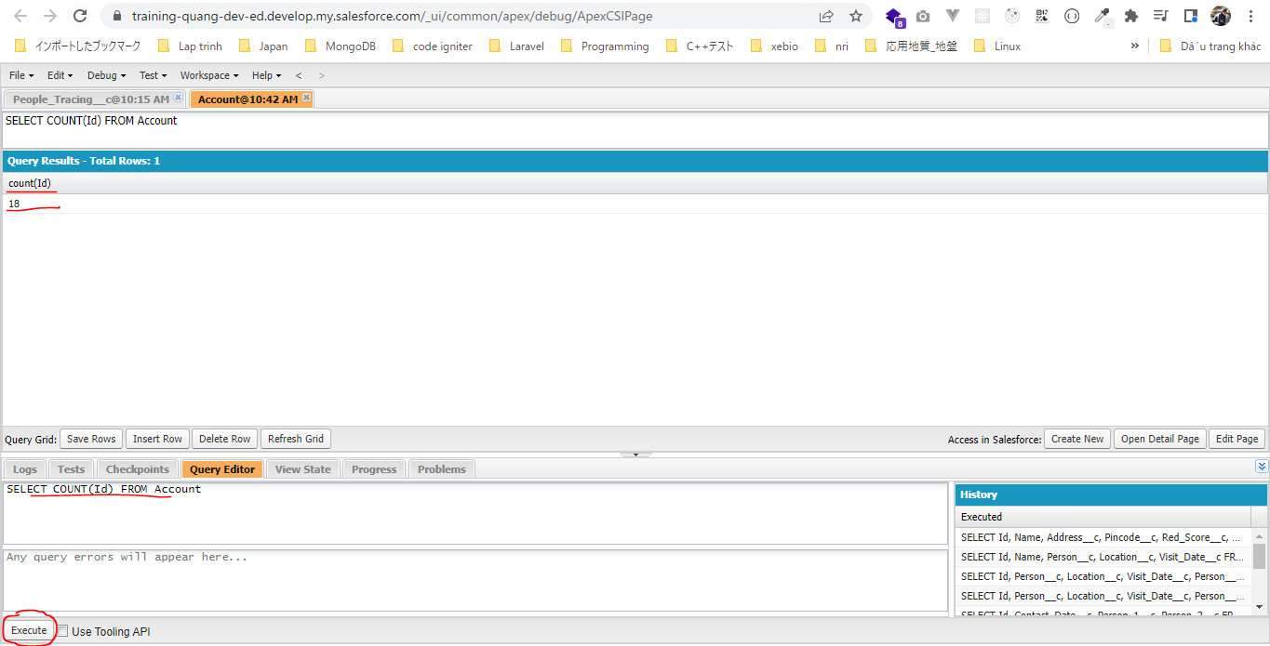

③get count of distinct names in Account
SELECT COUNT_DISTINCT(Name) FROM Account
Kết quả trả về số lượng row có Name ko null và ko trùng nhau
 | Dùng COUNT() thì nhận được kết quả là 18 nhưng vì có 1 cặp Name giống nhau nên kết quả của COUNT_DISTINCT(Name) là 17

